図表
【第22-1-10】チョークポイントリスクの推移（推計）

チョークポイント 比率（％） | 2000年代 | 2015年 | 2024年
英国 | 12.7 | 8.5 | 4.1
米国 | 48.3 | 42.5 | 17.6
フランス | 71.8 | 65.5 | 42.4
ドイツ | 45.0 | 58.4 | 36.8
中国 | 154.4 | 154.4 | 124.7
韓国 | 163.6 | 175.8 | 186.6
日本 | 181.0 | 168.0 | 193.9

（注1）チョークポイントを通過する各国の輸入原油の数量を合計した上で、総輸入量に対する比率をチョークポイント比率として算出している。チョークポイントを複数回通過する場合は、数量を都度計上するため、チョークポイント比率は100％を超えることもある。
（注2）チョークポイント比率が低いほど、チョークポイントを通過せずに輸入できる原油が多いため、リスクが低いという評価になる。
資料：IEA「Oil information 2025 database」、中国輸入統計を基に作成

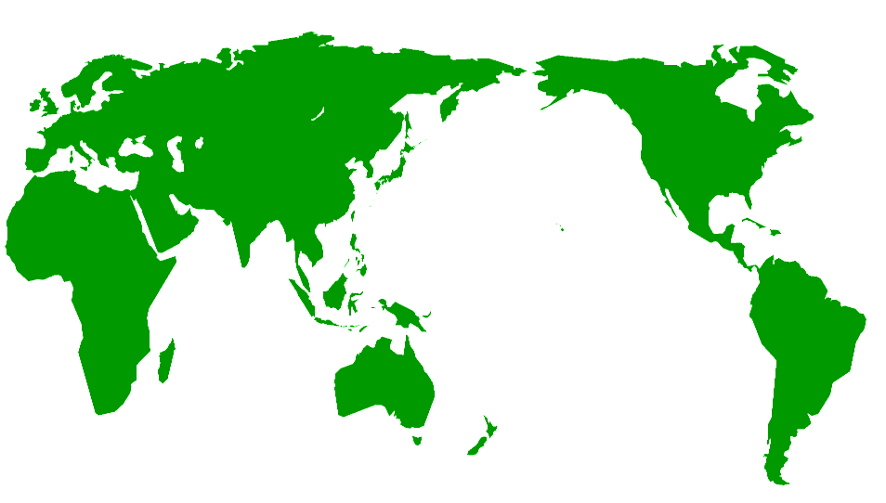
デンマーク海峡
トルコ海峡
ホルムズ海峡
スエズ運河
バブ・エル・マンデブ海峡
マラッカ海峡
パナマ運河
喜望峰

